图1
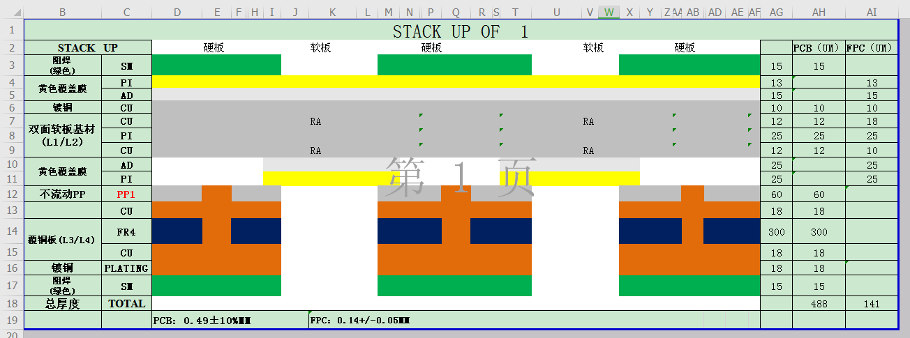
返回(Return)

 | 沉金：镍：120以上，金大于：2U以上 硬板厚度：0.5mm+/-0.1；软板厚度：0.14mm+/-0.03

图2
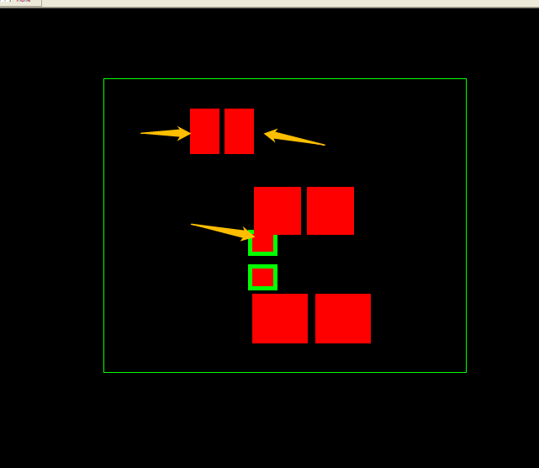
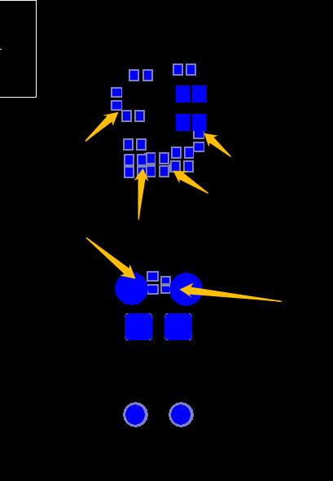
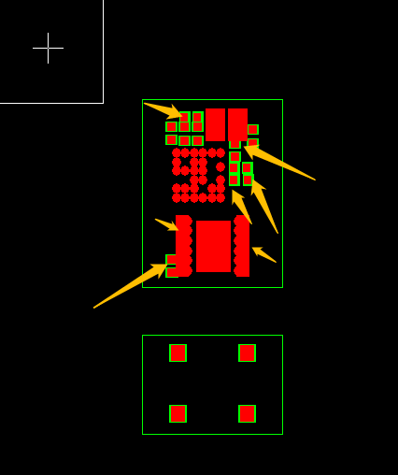
返回(Return)

图3
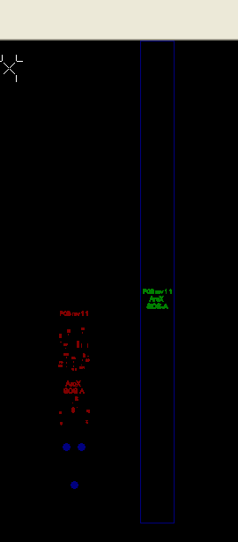
返回(Return)
 |  | 改之后 | 改之后


 | 倒角

图4
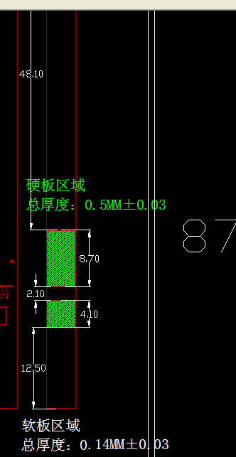

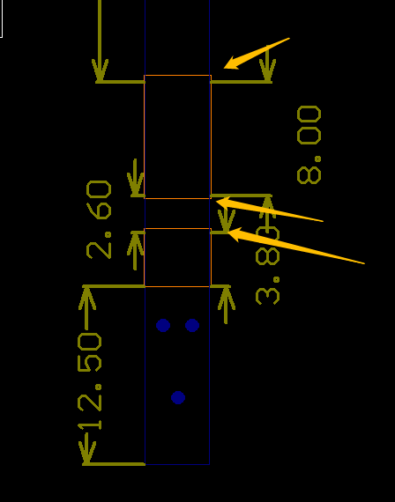
lengthened
加长0.5

lengthened
加长0.2

lengthened
加长0.3

图5
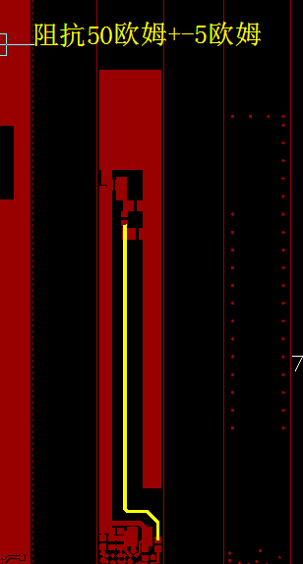
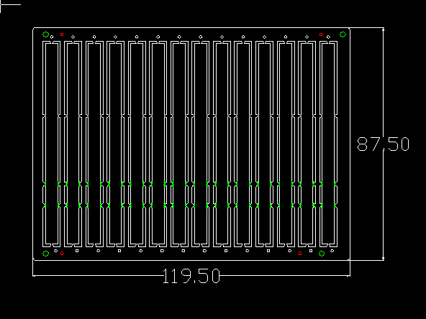
返回(Return)

图6
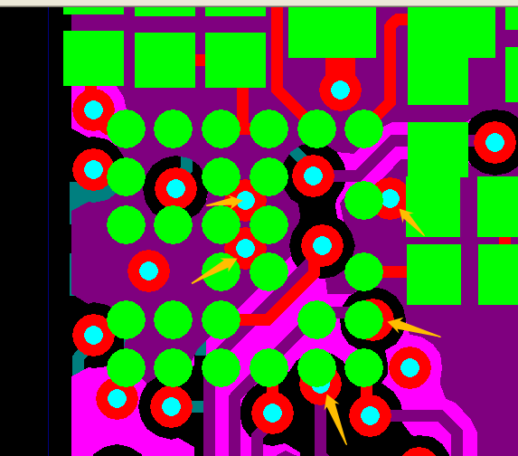
返回(Return)

